obj
No | obj명 | obj타입 | obj기능 | obj크기 (m) | 사용 스테이지 | 레퍼런스
o_001 | 문 | B | * | 1 x 0.2 x 2.5 | 1 | 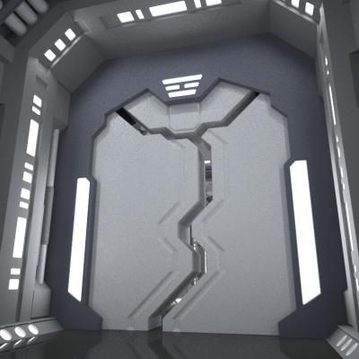 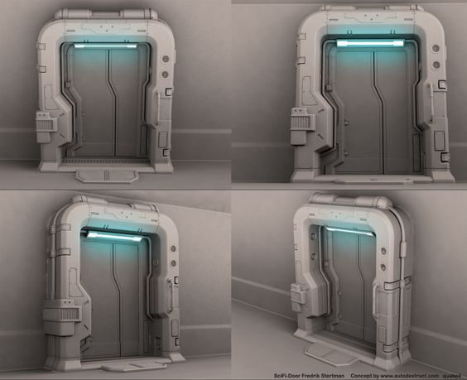
o_002 | 버튼 | B | 활성화하면 연계된 다른 오브젝트도 활성화됨 버튼과 연계되는 오브젝트는 ppt에서 붉은색 테두리로 표시하였음 | 0.1 x 0.1 x 0.04 | 1 | 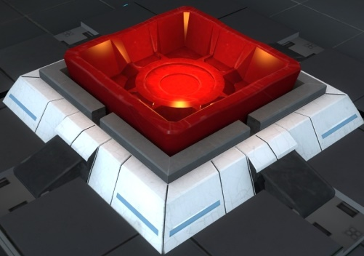
o_003 | 실험용 큐브 | A | * | 0.5 x 0.5 x 0.5 | 1 | 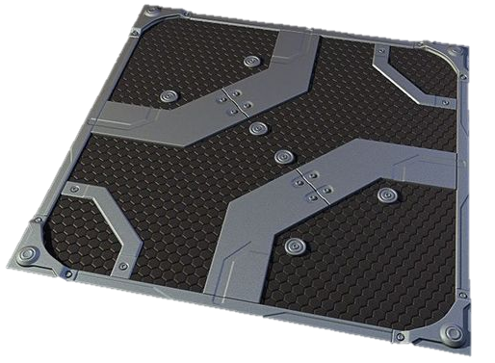 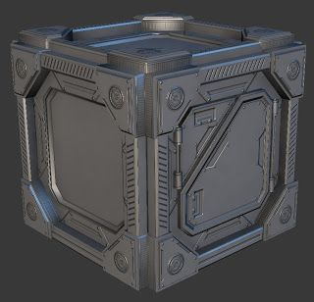
o_004 | 발판 | B | * | 1 x 1 x 0.1 | 1 | 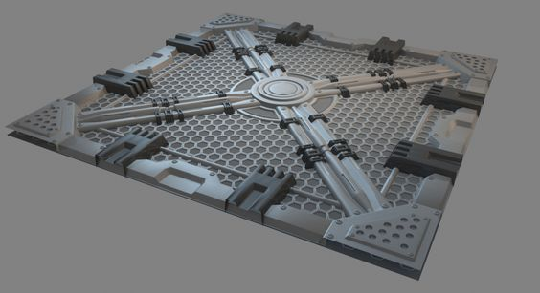
o_005 | 부서진 발판 | B | * | 1 x 1 x 0.1 | 1 | ▲ 발판 레퍼런스에 부서진 느낌 추가

